Ciclovías
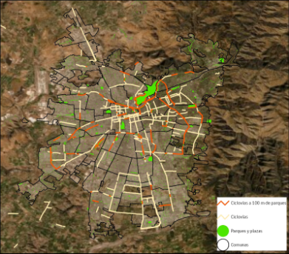
Proporción de ciclovías en parques o cerca de parques (100m)
 | Accesibilidad: Proporción de ciclovías en parques o cerca de parques (100m)
 | Ciclovía cercana a parque o en parque | 205 km
 | ciclovía lejos de parques | 286 km

